Worksheet
 | Alklima B.V.
 | Van Hennaertweg 29
 | 2952 CA Alblasserdam
 | NEDERLAND
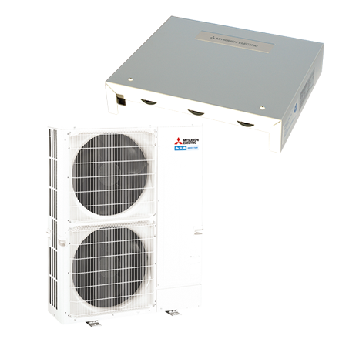
Code | LBK-P250I 0-10V SET
Product | LBK-P250I 0-10V SET

Elektrische gegevens
Naam |  | Waarde | Eenheid
Voeding, fase & frequentie |  | 400V / 3~N+a / 50 Hz

Technische gegevens
Naam |  | Waarde | Eenheid
Type koudemiddel (GWP) |  | R410a (2088)

Uitvoering & werking
Naam |  | Waarde | Eenheid
Werkingsprincipe |  | Koelen en verwarmen
Kleur binnenunit |  | Wit
Inverter gestuurd |  | Ja
Met klokprogramma/timer |  | Ja

